Synthèse
MASTER Science politique

 |  | Budgété | Maquette | Ecart
Effectifs prévisionnels |  |  | 170 | -170 |  | Consigne d'utilisation du fichier :
Heures d'enseignement (HETD) |  |  | 1,794 | -1,794 |  | La maquette est fournie avec un seul onglet (M1-P1). Vous pouvez en ajouter autant que souhaité sachant qu'un onglet correspond à une année et un parcours. Pour se faire, il suffit de dupliquer l'onglet existant (click droit sur l'onglet, puis sélectionner "déplacer ou copier", et cocher "créer une copie") et de le renommer (par exemple M1-P2). Dans l'onglet nouvellement créé, pensez bien à sélectionner "M1" ou "M2" en cellule B3 afin que les heures soient comptabilisées correctement.
H/E mention |  | 0.0 | 10.6 | 0.0

 |  | M1 | M2 | Total
Inscriptions |  | 90 | 80 | 170
Enveloppe mention |  | 873 | 921 | 1,794
H/E enveloppe mention |  | 9.7 | 11.5 | 10.6
Enveloppe sur recettes d'activité | Formation continue | 0 | 0 | 0
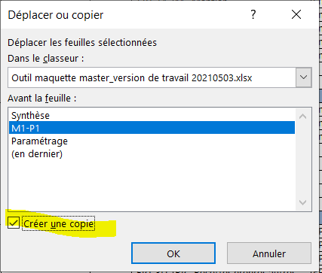
 | Apprentissage | 0 | 0 | 0
 | Recettes propres autres | 0 | 0 | 0
Enveloppe transversale estimative |  | 0 | 0 | 0

Demande de modification de la dotation à raison d'échanges d'heures |  |  |  |  | (-)x heures
Justification (précisez notamment la balance globale des heures échangées avec chacune des mentions) :

